1日目
 |  |  |  | パソコン講座「上手な写真の撮り方とパソコン編集」 ちょっと一言① 平成27年5月9日分

項 | 回答者 |  |  |  | 難易度 |  | 学習の効果 |  | 講師の説明 |  | 一言 | カメラの機種 | 講座の難易度 |  | 件数 | 学習の効果 |  | 件数 | 講師の説明 |  | 件数 | 年齢 | 男 | 女 | 計
1 | 60 | 代 | 男 | 性 | 4 | やさしかった | 1 | 知らないことが多かった | 4 | 分かりやすかった | 写すことに気が行って、シャッターを押すだけでした。でもバランスを考えて写す事に気を付けることが大切と分かりました。 | キャノン パワーシット ＳＸ1301Ｓ | 1 | 難しかった | 0 | 1 | 知らないことが多かった | 11 | 1 | 分かりにくかった | 0 | 20 | 0 | 0 | 0
2 | 60 | 代 | 男 | 性 | 4 | やさしかった | 1 | 知らないことが多かった | 4 | 分かりやすかった | 大変にわかりやすく説明していただき有意義な講習でした。 | ソニー ＤＳＣ－ＲＸ100 | 2 | やや難しかった | 2 | 2 | 半分くらいは知っていた | 3 | 2 | やや分かりにくかった | 1 | 30 | 0 | 0 | 0
3 | 60 | 代 | 男 | 性 | 4 | やさしかった | 1 | 知らないことが多かった | 4 | 分かりやすかった | 写真をとる時の四隅、左右のバランスを特に気を付けて撮るようにします | フジフィルム FINPIX S1 | 3 | 普通だった | 7 | 3 | 知っていることが多かった | 0 | 3 | 普通だった | 0 | 40 | 0 | 0 | 0
4 | 60 | 代 | 男 | 性 | 4 | やさしかった | 2 | 半分くらいは知っていた | 4 | 分かりやすかった | わかりやすい説明ありがとうございました | ソニーα5100 | 4 | やさしかった | 5 | 5 | 無記入 | 0 | 4 | 分かりやすかった | 13 | 50 | 0 | 0 | 0
5 | 60 | 代 | 男 | 性 | 3 | 普通だった | 2 | 半分くらいは知っていた | 4 | 分かりやすかった |  | ニコンD5000 | 5 | 無記入 | 0 | 6 | 休み | 0 | 5 | 無記入 | 0 | 60 | 6 | 4 | 10
6 | 60 | 代 | 男 | 性 | 4 | やさしかった | 1 | 知らないことが多かった | 4 | 分かりやすかった |  | キャノン イオスＦ1ＳＳ Ｘ5 | 6 | 休み | 0 | 計 |  | 14 | 6 | 休み | 0 | 70 | 2 | 2 | 4
7 | 60 | 代 | 女 | 性 | 3 | 普通だった | 1 | 知らないことが多かった | 4 | 分かりやすかった | 楽しかったです。 | キャノン PC1249（ＩＸＹ） | 計 |  | 14 |  |  |  | 計 |  | 14 | 80 | 0 | 0 | 0
8 | 60 | 代 | 女 | 性 | 3 | 普通だった | 1 | 知らないことが多かった | 4 | 分かりやすかった | とてもわかりやすくお話して下さってありがとうございました。 | キャノン ＥＯＳ ＫＩＳＳ×5 |  |  |  |  |  |  |  |  |  | 計 | 8 | 6 | 14
9 | 60 | 代 | 女 | 性 | 3 | 普通だった | 1 | 知らないことが多かった | 4 | 分かりやすかった | 大変楽しく講習出来ました。 | ニコン ＣＯＯＬＰＩＸ Ｓ9600
10 | 60 | 代 | 女 | 性 | 3 | 普通だった | 1 | 知らないことが多かった | 4 | 分かりやすかった |  | ＯＬＹＭＰＵＳ
11 | 70 | 代 | 男 | 性 | 2 | やや難しかった | 1 | 知らないことが多かった | 2 | やや分かりにくかった |  | ソニー cyber-shot DSC－W170
12 | 70 | 代 | 男 | 性 | 3 | 普通だった | 2 | 半分くらいは知っていた | 4 | 分かりやすかった |  | ニコン ＣＯＯＬＰＩＸ Ｐ6000
13 | 70 | 代 | 女 | 性 | 2 | やや難しかった | 1 | 知らないことが多かった | 4 | 分かりやすかった | 今まで何気なく撮っていたので改めてポイントの大切さが認識できた。
14 | 70 | 代 | 女 | 性 | 3 | 普通だった | 1 | 知らないことが多かった | 4 | 分かりやすかった | デジカメの撮影方法は大変参考になりました | キャノン ＩＸＹ 920ＩＳ

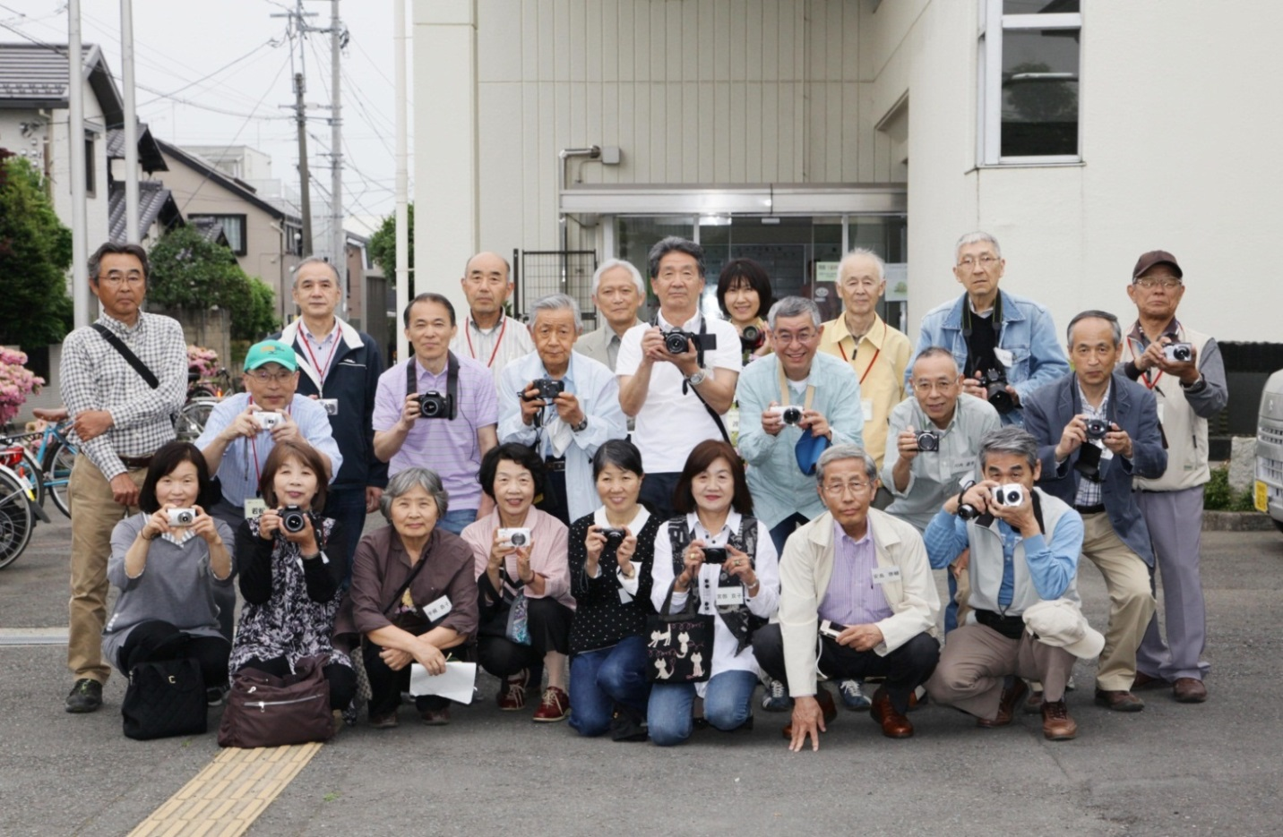

 |  |  |  |  |  | 講師が撮った集合写真～桜並木の撮影を終えて＊北地区文化センター前

まとめ
北_A_1506_デジカメとパソコン講座のアンケート集計

 | 2015-05-01 | ９日 | １６日 | ２３日 | ３０日
数値には複数回答を含みます |  | 1回目 | 2回目 | 3回目 | 4回目 | 応募数 | 18 | 人
難易度 | １．難しかった | 0 | 1 | 8 | 1
 | ２．やや難しかった | 2 | 9 | 3 | 10 | 受講者の年代と性別
 | ３．普通だった | 7 | 2 | 1 | 2 | 年代 | 男性 | 女性 | 計
 | ４．やさしかった | 5 | 1 | 0 | 0 | 20代 | 0 | 0 | 0
 | 無回答 | 0 | 0 | 1 | 1 | 30代 | 0 | 0 | 0
 | 欠席 | 0 | 0 | 0 | 0 | 40代 | 0 | 0 | 0
 | 計 | 14 | 13 | 13 | 14 | 50代 | 0 | 0 | 0
効果 | １．知らないことが多かった | 11 | 9 | 12 | 11 | 60代 | 6 | 4 | 10
 | ２．半分くらいは知っていた | 3 | 4 | 0 | 2 | 70代 | 2 | 2 | 4
 | ３．知っていることが多かった | 0 | 0 | 0 | 0 | 80代 | 0 | 0 | 0
 | 無回答 | 0 | 0 | 1 | 1 | 合計 | 8 | 6 | 14
 | 欠席 | 0 | 0 | 0 | 0
 | 計 | 14 | 13 | 13 | 14
説明 | １．分かりにくかった | 0 | 0 | 1 | 0
 | ２．やや分かりにくかった | 1 | 5 | 6 | 3
 | ３．普通だった | 0 | 4 | 3 | 3
 | ４．分かりやすかった | 13 | 4 | 2 | 7
 | 無回答 | 0 | 0 | 1 | 1
 | 欠席 | 0 | 0 | 0 | 0
 | 計 | 14 | 13 | 13 | 14
感想
今回は思ってた以上にパソコンをあまりやったことがない人が多く、アンケートでも「知らないことが多くて難しかった」と感じる人が多かったです。なので講師の方は大変だったと思います、いろいろ思う事はいっぱいあると思いますが。 ただ、当初パソコンは主人まかせとか、まったくわからないとか、あまりさわったことがないって言っていた人達が、感想で、これからも粘り強くパソコンと向き合っていきたいとか、何度も復習をして自分のものにしたいとか言っていました。実際家に帰って何度も復習するかわかりませんが、参加者の心持ち?考え方?を変え、こう言わしめた講師の授業は成功だったんじゃないかと自分は思いました。 早速デジカメの講座受けた人がエクセルにも申し込んでいきました、良い講座だったからリピーターもいるのだと思います。

難易度
受講者の年代と性別

効果
講師の説明

